Sheet1
 | Neapbūvētās zemes noma*
 | Kadastra apzīmējums | Nosaukums, pagasts | Kopējā z.v. platība, ha | Nomas platība, ha* | Lietošanas mērķis | Nomas maksa bez PVN gadā (euro)* | Termiņš, uz kādu slēdz zemes nomas līgumu | Sludinājuma ievietošanas mājaslapā uz 5 dd, datums | Pieteikšanās termiņš ***
 | 56460060580 | "Avenāji", Atašienes pagasts | 0.8861 | 0.8861 | lauksaimniecība | 62,03 (70.0 euro/ha) | 6 gadi | 21.05.2026. | 28.05.2026. | 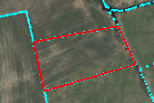
 | 56860020170 | "Klanalauki", Salas pagasts | 3.4 | 0.02 | personīgā palīgsaimniecība | 12.00 | 6 gadi | 21.05.2026. | 28.05.2026.
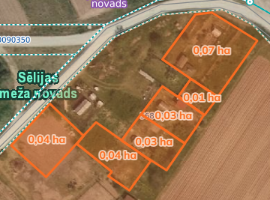
 | 56860090258 | "Mazliepas", Salas pagasts | 3.7 | 0.07 | personīgā palīgsaimniecība | 12.00 | 6 gadi | 21.05.2026. | 28.05.2026.
 | 56860090258 | "Mazliepas", Salas pagasts | 3.7 | 0.01 | personīgā palīgsaimniecība | 12.00 | 6 gadi | 21.05.2026. | 28.05.2026.
 | 56860090258 | "Mazliepas", Salas pagasts | 3.7 | 0.03 | personīgā palīgsaimniecība | 12.00 | 6 gadi | 21.05.2026. | 28.05.2026.
 | 56860090258 | "Mazliepas", Salas pagasts | 3.7 | 0.03 | personīgā palīgsaimniecība | 12.00 | 6 gadi | 21.05.2026. | 28.05.2026.
 | 56860090258 | "Mazliepas", Salas pagasts | 3.7 | 0.04 | personīgā palīgsaimniecība | 12.00 | 6 gadi | 21.05.2026. | 28.05.2026.
 | 56860090258 | "Mazliepas", Salas pagasts | 3.7 | 0.04 | personīgā palīgsaimniecība | 12.00 | 6 gadi | 21.05.2026. | 28.05.2026.

*Saskaņā Ministru kabineta 2018.gada 19.jūnija noteikumu Nr.350 „Publiskas personas zemes nomas un apbūves tiesības noteikumi”
** Saskaņā ar Jēkabpils novada domes 28.04.2022. noteikumiem “Neapbūvēta zemesgabala nomas tiesību piešķiršanas kārtība Jēkabpils novada pašvaldībā”
*** Ja pretendentu pieteikšanās termiņā, kas nav īsāks par piecām darbdienām, piesakās vairāki pretendenti, neapbūvēta zemesgabala nomnieku noskaidro rakstiskā vai mutiskā izsolē. Pieteikumus, kas iesniegti pēc norādītā termiņa, neizskata.

